百度指数-能源互联网
日期 | 数值 | 月份
20250101 | 124 | 2025-01
20250102 | 128 | 2025-01 | 月份 | 求和项:数值
20250103 | 135 | 2025-01 | 2025-01 | 3016
20250104 | 0 | 2025-01 | 2025-02 | 2929
20250105 | 117 | 2025-01 | 2025-03 | 4011
20250106 | 125 | 2025-01 | 2025-04 | 3327
20250107 | 141 | 2025-01 | 2025-05 | 3392
20250108 | 129 | 2025-01 | 2025-06 | 3928
20250109 | 124 | 2025-01 | 2025-07 | 3846
20250110 | 131 | 2025-01 | 2025-08 | 3060
20250111 | 127 | 2025-01 | 2025-09 | 3456
20250112 | 120 | 2025-01 | 2025-10 | 2874
20250113 | 128 | 2025-01 | 2025-11 | 3168
20250114 | 80 | 2025-01 | 2025-12 | 3009
20250115 | 136 | 2025-01 | 总计 | 40016
20250116 | 123 | 2025-01
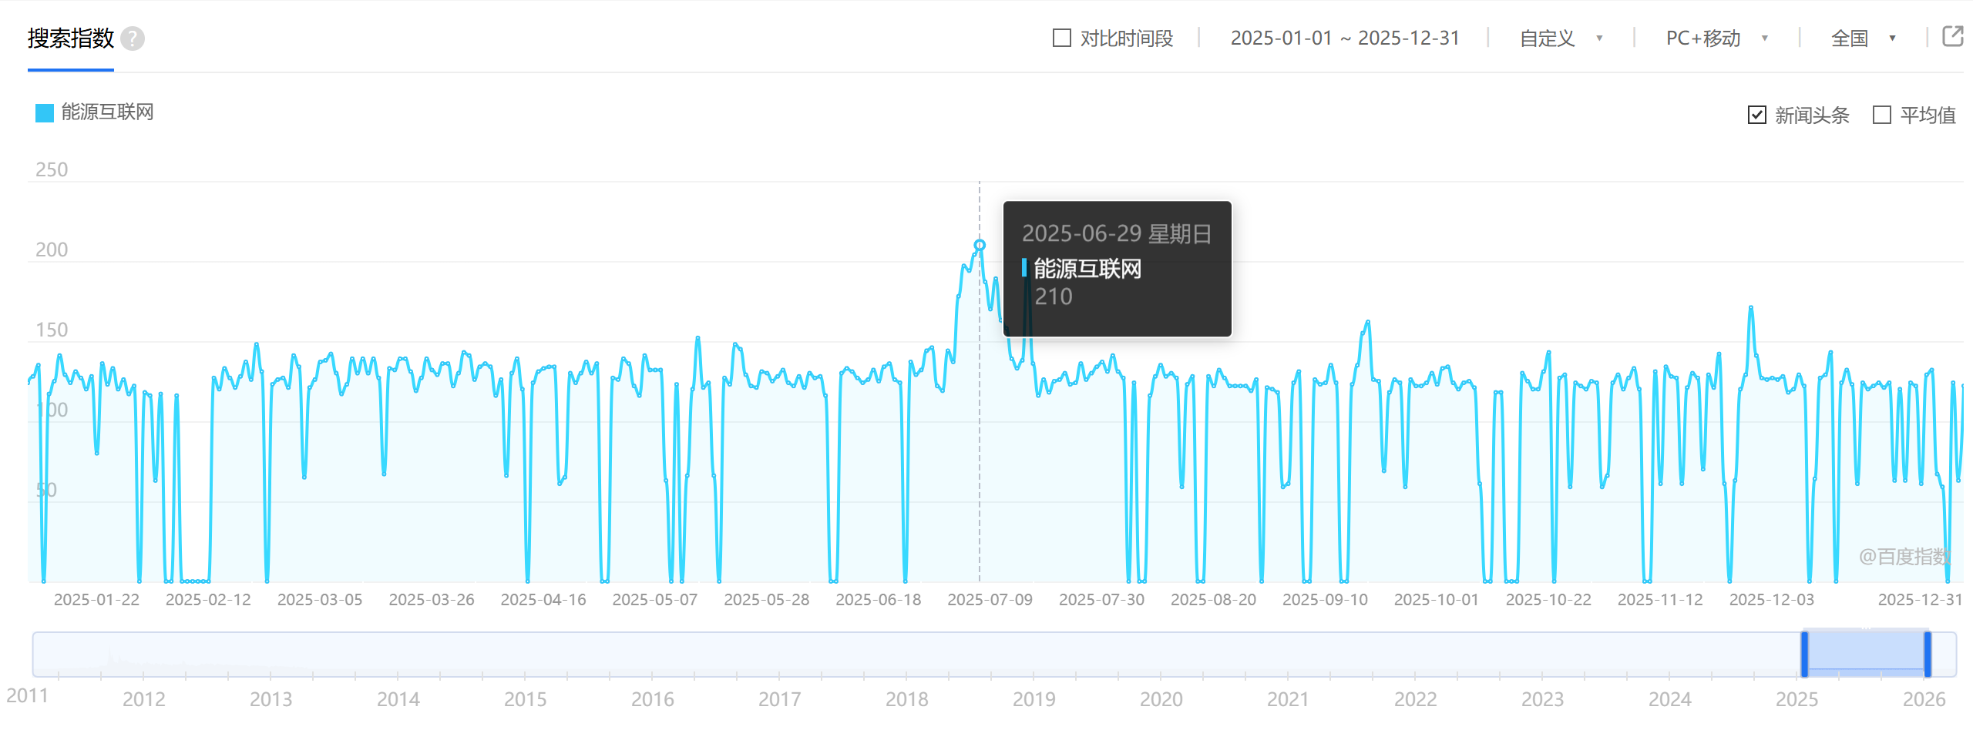
20250117 | 133 | 2025-01
20250118 | 120 | 2025-01
20250119 | 126 | 2025-01
20250120 | 117 | 2025-01
20250121 | 122 | 2025-01
20250122 | 0 | 2025-01
20250123 | 118 | 2025-01
20250124 | 116 | 2025-01
20250125 | 63 | 2025-01
20250126 | 117 | 2025-01
20250127 | 0 | 2025-01
20250128 | 0 | 2025-01
20250129 | 116 | 2025-01
20250130 | 0 | 2025-01
20250131 | 0 | 2025-01
20250201 | 0 | 2025-02
20250202 | 0 | 2025-02
20250203 | 0 | 2025-02
20250204 | 0 | 2025-02
20250205 | 127 | 2025-02
20250206 | 120 | 2025-02
20250207 | 133 | 2025-02
20250208 | 127 | 2025-02
20250209 | 121 | 2025-02
20250210 | 128 | 2025-02
20250211 | 137 | 2025-02
20250212 | 126 | 2025-02
20250213 | 148 | 2025-02
20250214 | 131 | 2025-02 | https://index.baidu.com/v2/main/index.html#/trend/%E8%83%BD%E6%BA%90%E4%BA%92%E8%81%94%E7%BD%91?words=%E8%83%BD%E6%BA%90%E4%BA%92%E8%81%94%E7%BD%91
20250215 | 0 | 2025-02
20250216 | 123 | 2025-02
20250217 | 126 | 2025-02
20250218 | 127 | 2025-02
20250219 | 121 | 2025-02
20250220 | 141 | 2025-02
20250221 | 134 | 2025-02
20250222 | 65 | 2025-02
20250223 | 121 | 2025-02
20250224 | 126 | 2025-02
20250225 | 137 | 2025-02
20250226 | 138 | 2025-02
20250227 | 142 | 2025-02
20250228 | 130 | 2025-02
20250301 | 117 | 2025-03
20250302 | 123 | 2025-03
20250303 | 139 | 2025-03
20250304 | 130 | 2025-03
20250305 | 139 | 2025-03
20250306 | 130 | 2025-03
20250307 | 139 | 2025-03
20250308 | 127 | 2025-03
20250309 | 67 | 2025-03
20250310 | 133 | 2025-03
20250311 | 132 | 2025-03
20250312 | 139 | 2025-03
20250313 | 139 | 2025-03
20250314 | 131 | 2025-03
20250315 | 119 | 2025-03
20250316 | 127 | 2025-03
20250317 | 139 | 2025-03
20250318 | 132 | 2025-03
20250319 | 129 | 2025-03
20250320 | 136 | 2025-03
20250321 | 136 | 2025-03
20250322 | 122 | 2025-03
20250323 | 130 | 2025-03
20250324 | 143 | 2025-03
20250325 | 141 | 2025-03
20250326 | 126 | 2025-03
20250327 | 134 | 2025-03
20250328 | 136 | 2025-03
20250329 | 134 | 2025-03
20250330 | 116 | 2025-03
20250331 | 126 | 2025-03
20250401 | 66 | 2025-04
20250402 | 130 | 2025-04
20250403 | 139 | 2025-04
20250404 | 120 | 2025-04
20250405 | 0 | 2025-04
20250406 | 124 | 2025-04
20250407 | 131 | 2025-04
20250408 | 133 | 2025-04
20250409 | 134 | 2025-04
20250410 | 134 | 2025-04
20250411 | 61 | 2025-04
20250412 | 65 | 2025-04
20250413 | 130 | 2025-04
20250414 | 124 | 2025-04
20250415 | 130 | 2025-04
20250416 | 137 | 2025-04
20250417 | 130 | 2025-04
20250418 | 136 | 2025-04
20250419 | 0 | 2025-04
20250420 | 0 | 2025-04
20250421 | 127 | 2025-04
20250422 | 126 | 2025-04
20250423 | 139 | 2025-04
20250424 | 136 | 2025-04
20250425 | 122 | 2025-04
20250426 | 116 | 2025-04
20250427 | 141 | 2025-04
20250428 | 132 | 2025-04
20250429 | 132 | 2025-04
20250430 | 132 | 2025-04
20250501 | 63 | 2025-05
20250502 | 0 | 2025-05
20250503 | 123 | 2025-05
20250504 | 0 | 2025-05
20250505 | 66 | 2025-05
20250506 | 120 | 2025-05
20250507 | 152 | 2025-05
20250508 | 121 | 2025-05
20250509 | 124 | 2025-05
20250510 | 66 | 2025-05
20250511 | 0 | 2025-05
20250512 | 127 | 2025-05
20250513 | 123 | 2025-05
20250514 | 148 | 2025-05
20250515 | 145 | 2025-05
20250516 | 129 | 2025-05
20250517 | 122 | 2025-05
20250518 | 121 | 2025-05
20250519 | 131 | 2025-05
20250520 | 130 | 2025-05
20250521 | 125 | 2025-05
20250522 | 128 | 2025-05
20250523 | 132 | 2025-05
20250524 | 124 | 2025-05
20250525 | 122 | 2025-05
20250526 | 128 | 2025-05
20250527 | 121 | 2025-05
20250528 | 130 | 2025-05
20250529 | 127 | 2025-05
20250530 | 128 | 2025-05
20250531 | 116 | 2025-05
20250601 | 0 | 2025-06
20250602 | 0 | 2025-06
20250603 | 130 | 2025-06
20250604 | 133 | 2025-06
20250605 | 131 | 2025-06
20250606 | 127 | 2025-06
20250607 | 124 | 2025-06
20250608 | 126 | 2025-06
20250609 | 132 | 2025-06
20250610 | 125 | 2025-06
20250611 | 134 | 2025-06
20250612 | 136 | 2025-06
20250613 | 126 | 2025-06
20250614 | 124 | 2025-06
20250615 | 0 | 2025-06
20250616 | 137 | 2025-06
20250617 | 129 | 2025-06
20250618 | 132 | 2025-06
20250619 | 144 | 2025-06
20250620 | 146 | 2025-06
20250621 | 122 | 2025-06
20250622 | 119 | 2025-06
20250623 | 144 | 2025-06
20250624 | 137 | 2025-06
20250625 | 178 | 2025-06
20250626 | 197 | 2025-06
20250627 | 194 | 2025-06
20250628 | 204 | 2025-06
20250629 | 210 | 2025-06
20250630 | 187 | 2025-06
20250701 | 170 | 2025-07
20250702 | 189 | 2025-07
20250703 | 163 | 2025-07
20250704 | 158 | 2025-07
20250705 | 139 | 2025-07
20250706 | 133 | 2025-07
20250707 | 138 | 2025-07
20250708 | 199 | 2025-07
20250709 | 136 | 2025-07
20250710 | 116 | 2025-07
20250711 | 126 | 2025-07
20250712 | 118 | 2025-07
20250713 | 125 | 2025-07
20250714 | 126 | 2025-07
20250715 | 130 | 2025-07
20250716 | 123 | 2025-07
20250717 | 124 | 2025-07
20250718 | 136 | 2025-07
20250719 | 126 | 2025-07
20250720 | 130 | 2025-07
20250721 | 134 | 2025-07
20250722 | 137 | 2025-07
20250723 | 131 | 2025-07
20250724 | 141 | 2025-07
20250725 | 131 | 2025-07
20250726 | 127 | 2025-07
20250727 | 0 | 2025-07
20250728 | 124 | 2025-07
20250729 | 0 | 2025-07
20250730 | 0 | 2025-07
20250731 | 116 | 2025-07
20250801 | 128 | 2025-08
20250802 | 135 | 2025-08
20250803 | 128 | 2025-08
20250804 | 130 | 2025-08
20250805 | 127 | 2025-08
20250806 | 59 | 2025-08
20250807 | 123 | 2025-08
20250808 | 128 | 2025-08
20250809 | 0 | 2025-08
20250810 | 0 | 2025-08
20250811 | 128 | 2025-08
20250812 | 122 | 2025-08
20250813 | 132 | 2025-08
20250814 | 127 | 2025-08
20250815 | 122 | 2025-08
20250816 | 122 | 2025-08
20250817 | 122 | 2025-08
20250818 | 122 | 2025-08
20250819 | 119 | 2025-08
20250820 | 126 | 2025-08
20250821 | 0 | 2025-08
20250822 | 121 | 2025-08
20250823 | 120 | 2025-08
20250824 | 118 | 2025-08
20250825 | 59 | 2025-08
20250826 | 61 | 2025-08
20250827 | 124 | 2025-08
20250828 | 131 | 2025-08
20250829 | 0 | 2025-08
20250830 | 0 | 2025-08
20250831 | 126 | 2025-08
20250901 | 123 | 2025-09
20250902 | 124 | 2025-09
20250903 | 135 | 2025-09
20250904 | 124 | 2025-09
20250905 | 0 | 2025-09
20250906 | 0 | 2025-09
20250907 | 123 | 2025-09
20250908 | 135 | 2025-09
20250909 | 155 | 2025-09
20250910 | 162 | 2025-09
20250911 | 126 | 2025-09
20250912 | 125 | 2025-09
20250913 | 69 | 2025-09
20250914 | 118 | 2025-09
20250915 | 126 | 2025-09
20250916 | 124 | 2025-09
20250917 | 59 | 2025-09
20250918 | 126 | 2025-09
20250919 | 122 | 2025-09
20250920 | 122 | 2025-09
20250921 | 124 | 2025-09
20250922 | 130 | 2025-09
20250923 | 123 | 2025-09
20250924 | 133 | 2025-09
20250925 | 134 | 2025-09
20250926 | 124 | 2025-09
20250927 | 120 | 2025-09
20250928 | 124 | 2025-09
20250929 | 125 | 2025-09
20250930 | 121 | 2025-09
20251001 | 61 | 2025-10
20251002 | 0 | 2025-10
20251003 | 0 | 2025-10
20251004 | 118 | 2025-10
20251005 | 118 | 2025-10
20251006 | 0 | 2025-10
20251007 | 0 | 2025-10
20251008 | 0 | 2025-10
20251009 | 130 | 2025-10
20251010 | 125 | 2025-10
20251011 | 120 | 2025-10
20251012 | 120 | 2025-10
20251013 | 131 | 2025-10
20251014 | 143 | 2025-10
20251015 | 0 | 2025-10
20251016 | 127 | 2025-10
20251017 | 129 | 2025-10
20251018 | 59 | 2025-10
20251019 | 124 | 2025-10
20251020 | 122 | 2025-10
20251021 | 120 | 2025-10
20251022 | 125 | 2025-10
20251023 | 124 | 2025-10
20251024 | 59 | 2025-10
20251025 | 66 | 2025-10
20251026 | 124 | 2025-10
20251027 | 129 | 2025-10
20251028 | 120 | 2025-10
20251029 | 127 | 2025-10
20251030 | 133 | 2025-10
20251031 | 120 | 2025-10
20251101 | 0 | 2025-11
20251102 | 0 | 2025-11
20251103 | 131 | 2025-11
20251104 | 61 | 2025-11
20251105 | 134 | 2025-11
20251106 | 128 | 2025-11
20251107 | 127 | 2025-11
20251108 | 61 | 2025-11
20251109 | 121 | 2025-11
20251110 | 130 | 2025-11
20251111 | 127 | 2025-11
20251112 | 70 | 2025-11
20251113 | 129 | 2025-11
20251114 | 121 | 2025-11
20251115 | 142 | 2025-11
20251116 | 61 | 2025-11
20251117 | 0 | 2025-11
20251118 | 63 | 2025-11
20251119 | 120 | 2025-11
20251120 | 129 | 2025-11
20251121 | 171 | 2025-11
20251122 | 141 | 2025-11
20251123 | 127 | 2025-11
20251124 | 126 | 2025-11
20251125 | 127 | 2025-11
20251126 | 126 | 2025-11
20251127 | 128 | 2025-11
20251128 | 118 | 2025-11
20251129 | 120 | 2025-11
20251130 | 129 | 2025-11
20251201 | 122 | 2025-12
20251202 | 0 | 2025-12
20251203 | 64 | 2025-12
20251204 | 127 | 2025-12
20251205 | 129 | 2025-12
20251206 | 143 | 2025-12
20251207 | 0 | 2025-12
20251208 | 124 | 2025-12
20251209 | 132 | 2025-12
20251210 | 123 | 2025-12
20251211 | 61 | 2025-12
20251212 | 124 | 2025-12
20251213 | 120 | 2025-12
20251214 | 122 | 2025-12
20251215 | 124 | 2025-12
20251216 | 121 | 2025-12
20251217 | 124 | 2025-12
20251218 | 63 | 2025-12
20251219 | 120 | 2025-12
20251220 | 63 | 2025-12
20251221 | 124 | 2025-12
20251222 | 122 | 2025-12
20251223 | 61 | 2025-12
20251224 | 129 | 2025-12
20251225 | 132 | 2025-12
20251226 | 67 | 2025-12
20251227 | 59 | 2025-12
20251228 | 0 | 2025-12
20251229 | 124 | 2025-12
20251230 | 63 | 2025-12
20251231 | 122 | 2025-12

谷歌指数-能源互联网
Time | 能源互联网 | 月份
2024-12-29 | 0 | 2024-12
2025-01-05 | 0 | 2025-01
2025-01-12 | 0 | 2025-01 | 月份 | 求和项:能源互联网
2025-01-19 | 0 | 2025-01 | 2025-01 | 0
2025-01-26 | 0 | 2025-01 | 2025-02 | 0
2025-02-02 | 0 | 2025-02 | 2025-03 | 0
2025-02-09 | 0 | 2025-02 | 2025-04 | 0
2025-02-16 | 0 | 2025-02 | 2025-05 | 0
2025-02-23 | 0 | 2025-02 | 2025-06 | 0
2025-03-02 | 0 | 2025-03 | 2025-07 | 0
2025-03-09 | 0 | 2025-03 | 2025-08 | 103
2025-03-16 | 0 | 2025-03 | 2025-09 | 0
2025-03-23 | 0 | 2025-03 | 2025-10 | 64
2025-03-30 | 0 | 2025-03 | 2025-11 | 224
2025-04-06 | 0 | 2025-04 | 2025-12 | 278
2025-04-13 | 0 | 2025-04 | 总计 | 669
2025-04-20 | 0 | 2025-04
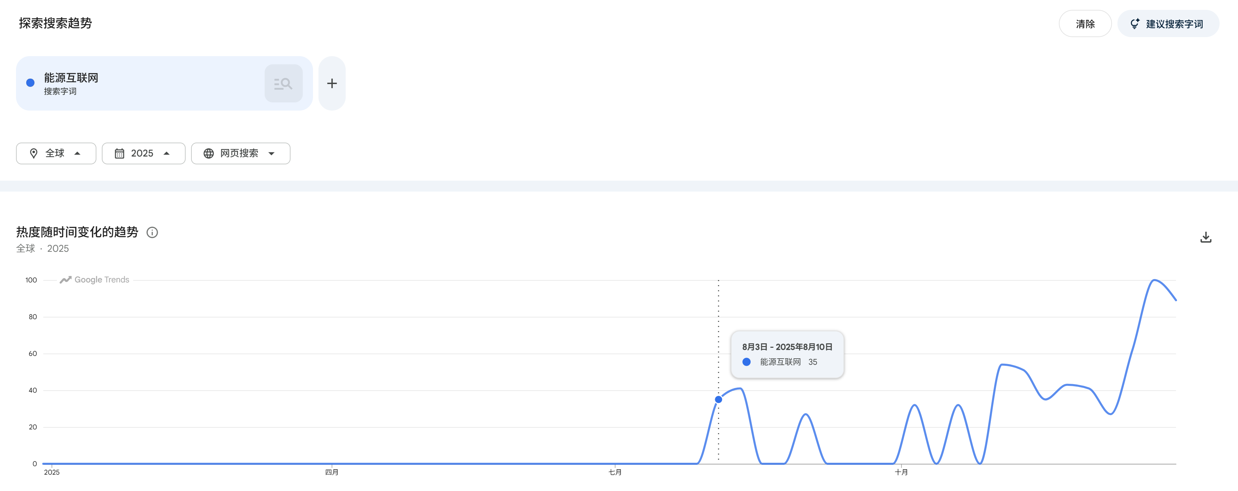
2025-04-27 | 0 | 2025-04
2025-05-04 | 0 | 2025-05
2025-05-11 | 0 | 2025-05
2025-05-18 | 0 | 2025-05
2025-05-25 | 0 | 2025-05
2025-06-01 | 0 | 2025-06
2025-06-08 | 0 | 2025-06
2025-06-15 | 0 | 2025-06
2025-06-22 | 0 | 2025-06
2025-06-29 | 0 | 2025-06
2025-07-06 | 0 | 2025-07
2025-07-13 | 0 | 2025-07
2025-07-20 | 0 | 2025-07
2025-07-27 | 0 | 2025-07
2025-08-03 | 35 | 2025-08
2025-08-10 | 41 | 2025-08
2025-08-17 | 0 | 2025-08
2025-08-24 | 0 | 2025-08
2025-08-31 | 27 | 2025-08
2025-09-07 | 0 | 2025-09
2025-09-14 | 0 | 2025-09
2025-09-21 | 0 | 2025-09 | https://trends.google.com/explore?q=%25E8%2583%25BD%25E6%25BA%2590%25E4%25BA%2592%25E8%2581%2594%25E7%25BD%2591&date=2025-01-01%202025-12-31&geo=Worldwide&hl=zh-cn
2025-09-28 | 0 | 2025-09
2025-10-05 | 32 | 2025-10
2025-10-12 | 0 | 2025-10
2025-10-19 | 32 | 2025-10
2025-10-26 | 0 | 2025-10
2025-11-02 | 54 | 2025-11
2025-11-09 | 51 | 2025-11
2025-11-16 | 35 | 2025-11
2025-11-23 | 43 | 2025-11
2025-11-30 | 41 | 2025-11
2025-12-07 | 27 | 2025-12
2025-12-14 | 62 | 2025-12
2025-12-21 | 100 | 2025-12
2025-12-28 | 89 | 2025-12

谷歌指数-新型电力系统
Time | 新型电力系统 | 月份
2024-12-29 | 0 | 2024-12
2025-01-05 | 0 | 2025-01
2025-01-12 | 0 | 2025-01 | 月份 | 求和项:新型电力系统
2025-01-19 | 0 | 2025-01 | 2025-01 | 0
2025-01-26 | 0 | 2025-01 | 2025-02 | 38
2025-02-02 | 0 | 2025-02 | 2025-03 | 0
2025-02-09 | 0 | 2025-02 | 2025-04 | 25
2025-02-16 | 38 | 2025-02 | 2025-05 | 0
2025-02-23 | 0 | 2025-02 | 2025-06 | 0
2025-03-02 | 0 | 2025-03 | 2025-07 | 28
2025-03-09 | 0 | 2025-03 | 2025-08 | 201
2025-03-16 | 0 | 2025-03 | 2025-09 | 176
2025-03-23 | 0 | 2025-03 | 2025-10 | 224
2025-03-30 | 0 | 2025-03 | 2025-11 | 326
2025-04-06 | 0 | 2025-04 | 2025-12 | 381
2025-04-13 | 0 | 2025-04 | 总计 | 1399
2025-04-20 | 25 | 2025-04
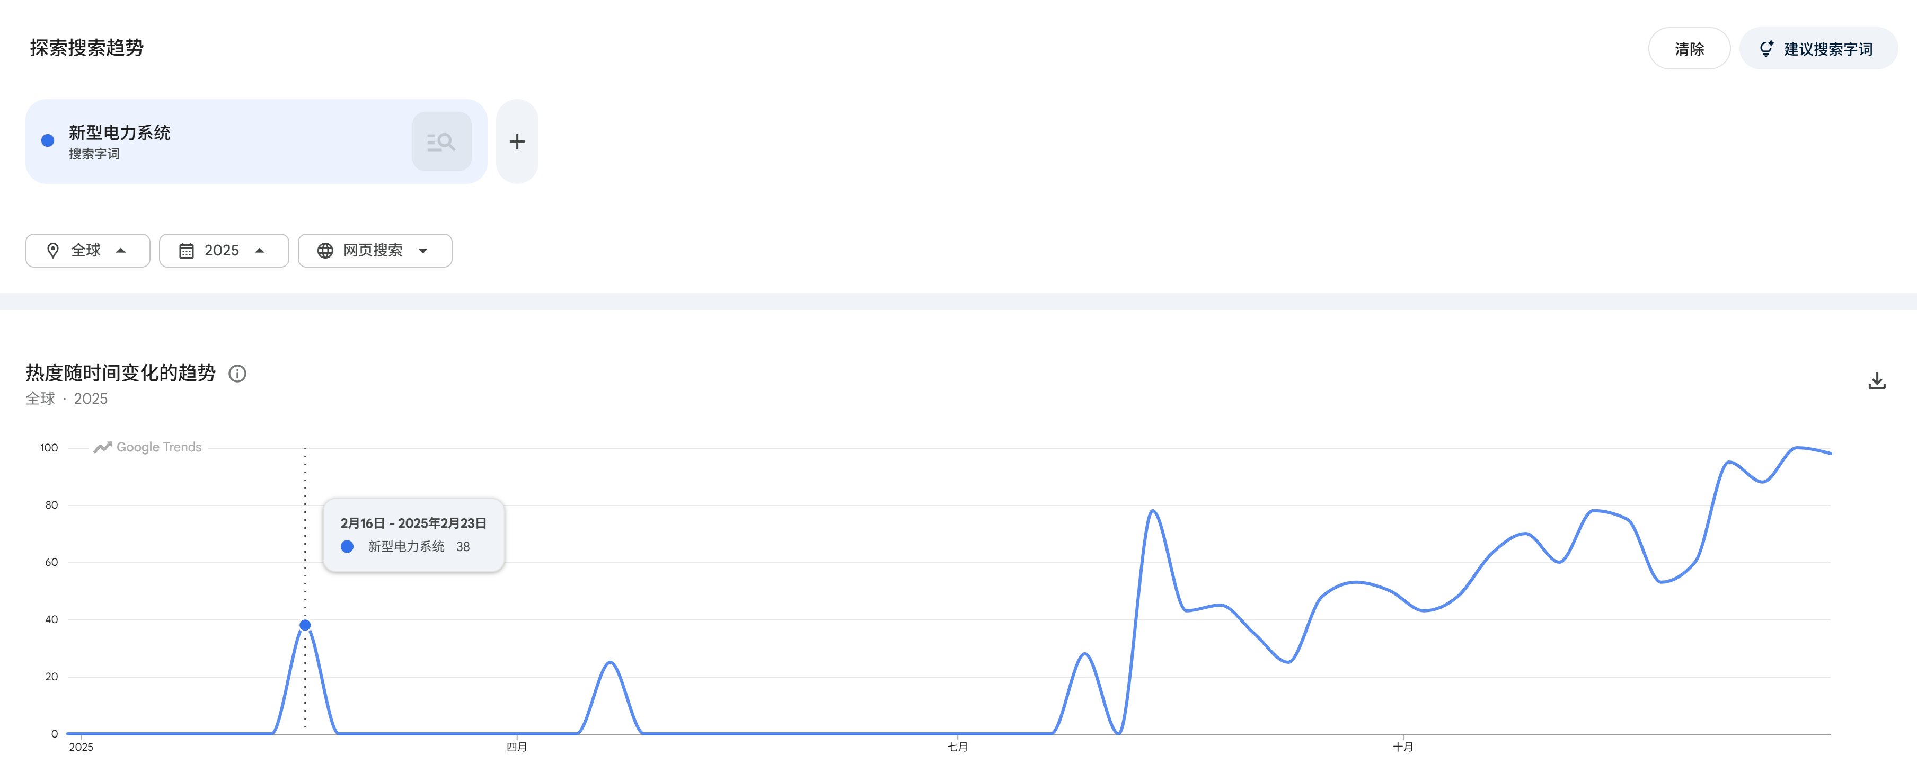
2025-04-27 | 0 | 2025-04
2025-05-04 | 0 | 2025-05
2025-05-11 | 0 | 2025-05
2025-05-18 | 0 | 2025-05
2025-05-25 | 0 | 2025-05
2025-06-01 | 0 | 2025-06
2025-06-08 | 0 | 2025-06
2025-06-15 | 0 | 2025-06
2025-06-22 | 0 | 2025-06
2025-06-29 | 0 | 2025-06
2025-07-06 | 0 | 2025-07
2025-07-13 | 0 | 2025-07
2025-07-20 | 0 | 2025-07
2025-07-27 | 28 | 2025-07
2025-08-03 | 0 | 2025-08
2025-08-10 | 78 | 2025-08
2025-08-17 | 43 | 2025-08
2025-08-24 | 45 | 2025-08
2025-08-31 | 35 | 2025-08
2025-09-07 | 25 | 2025-09
2025-09-14 | 48 | 2025-09
2025-09-21 | 53 | 2025-09
2025-09-28 | 50 | 2025-09
2025-10-05 | 43 | 2025-10 | https://trends.google.com/explore?q=%25E6%2596%25B0%25E5%259E%258B%25E7%2594%25B5%25E5%258A%259B%25E7%25B3%25BB%25E7%25BB%259F&date=2025-01-01%202025-12-31&geo=Worldwide&hl=zh-cn
2025-10-12 | 48 | 2025-10
2025-10-19 | 63 | 2025-10
2025-10-26 | 70 | 2025-10
2025-11-02 | 60 | 2025-11
2025-11-09 | 78 | 2025-11
2025-11-16 | 75 | 2025-11
2025-11-23 | 53 | 2025-11
2025-11-30 | 60 | 2025-11
2025-12-07 | 95 | 2025-12
2025-12-14 | 88 | 2025-12
2025-12-21 | 100 | 2025-12
2025-12-28 | 98 | 2025-12

